Overwegingsfase
A/B Test

 | AB test onder mensen die doelgroep "sfeer" vallen

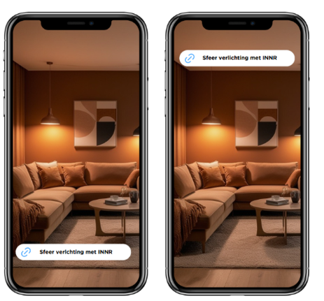
 |  |  | Familie | Vrienden | Mede studenten | Totaal
 |  | Links | 6 | 3 | 13 | 22
 |  | Rechts | 3 | 1 | 4 | 8
AB Test sfeer

 |  | Resultaat: het is best duidelijk dat de meeste mensen kiezen voor de balk onderin omdat dit makkelijker navigeerbaar is en niet vol in je gezicht staat. Wat wel opviel dat de mensen die niet zoveel op hun telefoon of social media zitten liever de rechter kozen.

 | Vallen onder de doelgroep Tech Savvy
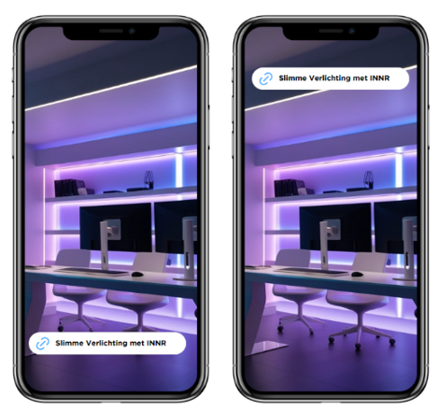
 |  |  |  | Familie | Vrienden | Mede studenten | Totaal
 |  |  | Links | 7 | 9 | 15 | 31
 |  |  | Rechts | 1 | 4 | 2 | 7
AB test tech savvy

 |  |  | Ongeveer hetzelfde restultaat als bij de sfeer doelgroep, dit heeft eigenlijk exact dezelfde reden.

Bewustwordingsfase
 | Video

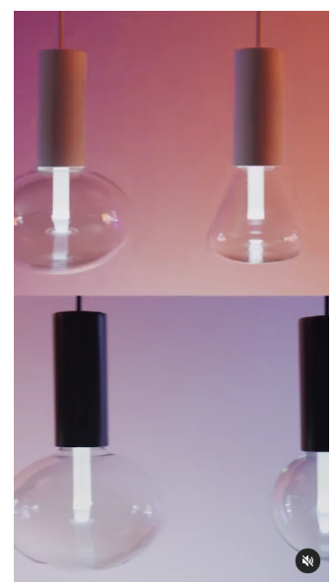
 |  |  | Familie | Vrienden | Mede studenten | Totaal
 |  | Video | 8 | 12 | 13 | 33
 |  | Foto | 0 | 1 | 4 | 5

 |  | De reden dat ze de bewegende beelde hebben gekozen is omdat dit meer sfeer impressie en het is makkelijker om een boodschap over te brengen dan de foto's. Ook trekt dit meer de aandacht

Foto of video

Foto's
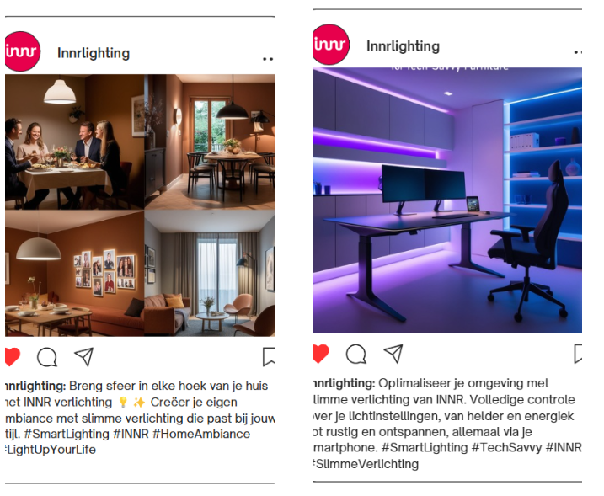

Aankoopfase
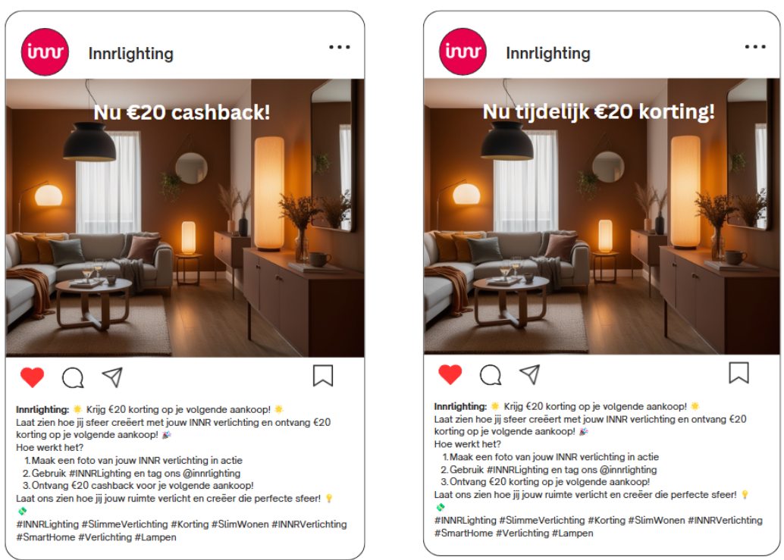
 | Familie | Vrienden | Mede studenten | Totaal
Cashback | 1 | 0 | 4 | 5
Korting | 8 | 4 | 13 | 25

Deze mensen vonden de korting beter omdat je dan direct minder betaald,
Cashback of korting

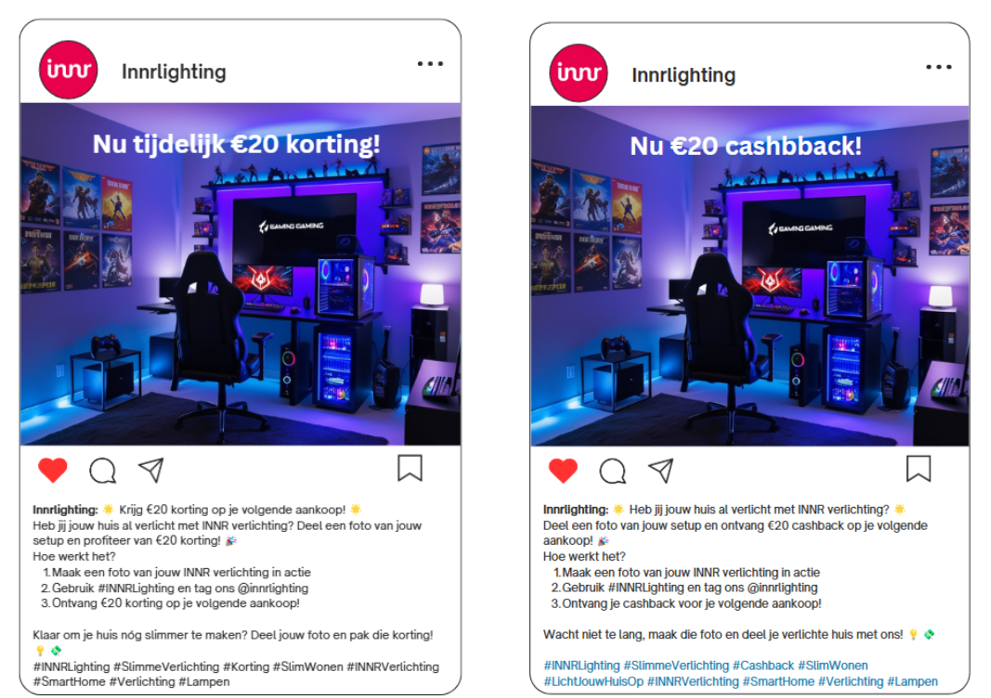

 | Familie | Vrienden | Mede studenten | Totaal
Cashback | 5 | 8 | 10 | 23
Korting | 3 | 5 | 7 | 15

Het idee dat ze geld terug krijgen vinden ze "leuker" dan dat er korting wordt gegeven, al is het verschil niet zo heel groot
Cashback vs korting

